Главная
ООО «ПК «УРАЛТЕХНОЛОГИЯ» 426039 г. Ижевск, ул. Воткинское шоссе, 192
тел/факс: (3412) 600-999, 570-575
e-mail: manager@uralteh.ru www.uralteh.ru
Опросный лист

Кран мостовой:
 |  | Опорный
 |  | Подвесной
 |  | Опорный 2-хбалочный
 |  | Подвесной 2-хпролетный

 | Примечение: Ячейки, выделенные зеленым цветом просим выбрать или вписать нужное

 | При возникновении вопросов Вы можете позвонить нам (3412) 570-575, 600-999, 8-800-100-53-83

 | С уважением
 | Директор
 | ООО "ПК "Уралтехнология | Агеев Сергей Николаевич

Опорный
ООО «ПК «УРАЛТЕХНОЛОГИЯ» 426039 г. Ижевск, ул. Воткинское шоссе, 192
тел/факс: (3412) 600-999, 570-575
e-mail: manager@uralteh.ru www.uralteh.ru
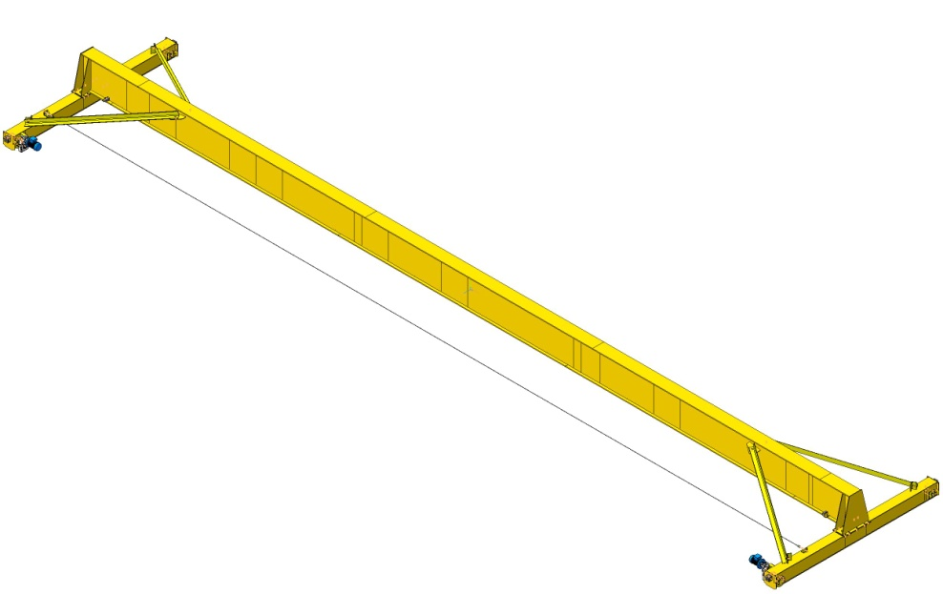
Кран мостовой однобалочный опорный
1 | Основные характеристики крана
1.1 | Грузоподъемность | Выбрать нужное
1.2 | Пролет | Выбрать нужное
1.3 | Высота подъема | Выбрать нужное
1.4 | Исполнение крана | Выбрать нужное
1.5 | Режим работы по ISO 4301 | Выбрать нужное
1.6 | Категория размещения | Выбрать нужное
1.7 | Температура эксплуатации | Выбрать нужное
1.8 | Тельфер (таль) | Выбрать нужное
1.9 | Мотор-редукторы | Выбрать нужное
1.10 | Количество заказываемых кранов | Выбрать нужное

2 | Стандартная комплектация
2.1 | Скорость передвижения крана | 20 м/мин
2.2 | Скорость передвижения тележки тали | 20 м/мин
2.3 | Скорость подъема | 8 м/мин
2.4 | Аварийная кнопка "СТОП" | наличие
2.5 | Тормоз на передвижение крана и тали | наличие
2.6 | Концевые выключатели хода крана | наличие
2.7 | Окраска крана | RAL 1018

3 | Опции повышающие эффективность крана
3.1 | Количество скоростей | Выбрать нужное
3.2 | Радиоуправление (количество скоростей) | Выбрать нужное
3.3 | Частотный преобразователь | Выбрать нужное
3.4 | Звуковой сигнализатор начала работы крана | Выбрать нужное
3.5 | Световой сигнализатор работы крана | Выбрать нужное
3.6 | Галерея обслуживания потолочного освещения | Выбрать нужное

4 | Дополнительные услуги
4.1 | Доставка до места назначения |  | <-город назначения
4.2 | Монтажные и пусконаладочные работы | Выбрать нужное
4.3 | Демонтаж старого оборудования | Выбрать нужное

5 | Контактная информация
5.1 | Название организации, ИНН
5.2 | Местонахождение организации
5.3 | ФИО, должность ответственного лица
5.4 | Контакты
5.5 | E-mail

Подвесной
ООО «ПК «УРАЛТЕХНОЛОГИЯ» 426039 г. Ижевск, ул. Воткинское шоссе, 192
тел/факс: (3412) 600-999, 570-575
e-mail: manager@uralteh.ru www.uralteh.ru
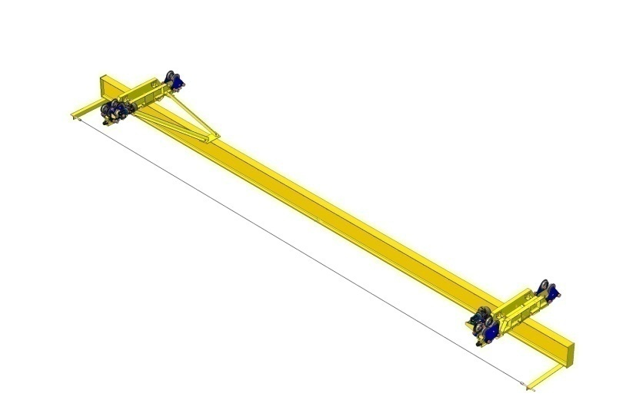
Кран мостовой однобалочный подвесной
1 | Основные характеристики крана
1.1 | Грузоподъемность | Выбрать нужное
1.2 | Пролет крана | Выбрать нужное
1.3 | Полная длина крана |  | <-вписать нужное
1.4 | Высота подъема | Выбрать нужное
1.5 | Исполнение крана | Выбрать нужное
1.6 | Режим работы по ISO 4301 | Выбрать нужное
1.7 | Категория размещения | Выбрать нужное
1.8 | Температура эксплуатации | Выбрать нужное
1.9 | Тельфер (таль) | Выбрать нужное
1.10 | Мотор-редукторы | Выбрать нужное
1.11 | Количество заказываемых кранов | Выбрать нужное

2 | Стандартная комплектация
2.1 | Скорость передвижения крана | 20 м/мин
2.2 | Скорость передвижения тележки тали | 20 м/мин
2.3 | Скорость подъема | 8 м/мин
2.4 | Аварийная кнопка "СТОП" | наличие
2.5 | Тормоз на передвижение крана и тали | наличие
2.6 | Концевые выключатели хода крана | наличие
2.7 | Окраска крана | RAL 1018

3 | Опции повышающие эффективность крана
3.1 | Количество скоростей | Выбрать нужное
3.2 | Радиоуправление (количество скоростей) | Выбрать нужное
3.3 | Частотный преобразователь | Выбрать нужное
3.4 | Звуковой сигнализатор начала работы крана | Выбрать нужное
3.5 | Световой сигнализатор работы крана | Выбрать нужное

4 | Дополнительные услуги
4.1 | Доставка до места назначения |  | <-город назначения
4.2 | Монтажные и пусконаладочные работы | Выбрать нужное
4.3 | Демонтаж старого оборудования | Выбрать нужное

5 | Контактная информация
5.1 | Название организации, ИНН
5.2 | Местонахождение организации
5.3 | ФИО, должность ответственного лица
5.4 | Контакты
5.5 | E-mail

Опорный 2-хбалочный
ООО «ПК «УРАЛТЕХНОЛОГИЯ» 426039 г. Ижевск, ул. Воткинское шоссе, 192
тел/факс: (3412) 600-999, 570-575
e-mail: manager@uralteh.ru www.uralteh.ru
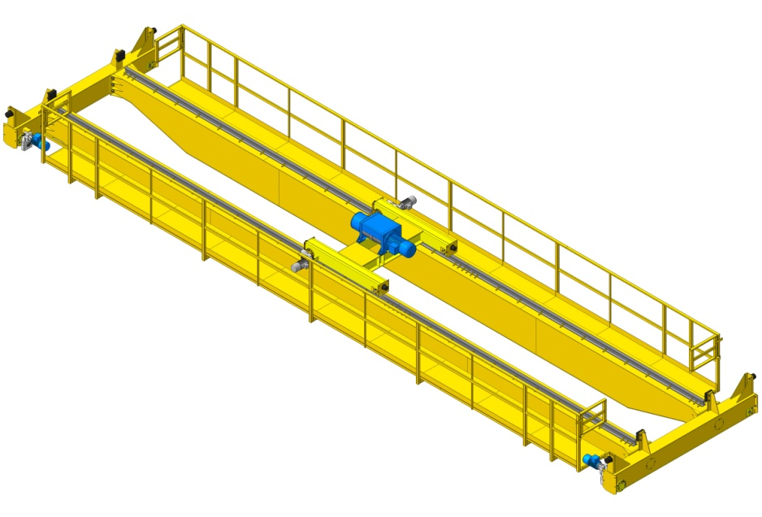
Кран мостовой двухбалочный опорный
1 | Основные характеристики крана
1.1 | Грузоподъемность | Выбрать нужное
1.2 | Пролет | Выбрать нужное
1.3 | Высота подъема | Выбрать нужное
1.4 | Исполнение крана | Выбрать нужное
1.5 | Режим работы по ISO 4301 | Выбрать нужное
1.6 | Категория размещения | Выбрать нужное
1.7 | Температура эксплуатации | Выбрать нужное
1.8 | Тельфер (таль) | Выбрать нужное
1.9 | Мотор-редукторы | Выбрать нужное
1.10 | Количество заказываемых кранов | Выбрать нужное

2 | Стандартная комплектация
2.1 | Скорость передвижения крана | 20 м/мин
2.2 | Скорость передвижения тележки тали | 20 м/мин
2.3 | Скорость подъема | 8 м/мин
2.4 | Аварийная кнопка "СТОП" | наличие
2.5 | Тормоз на передвижение крана и тали | наличие
2.6 | Концевые выключатели хода крана | наличие
2.7 | Окраска крана | RAL 1018

3 | Опции повышающие эффективность крана
3.1 | Количество скоростей | Выбрать нужное
3.2 | Радиоуправление (количество скоростей) | Выбрать нужное
3.3 | Частотный преобразователь | Выбрать нужное
3.4 | Звуковой сигнализатор начала работы крана | Выбрать нужное
3.5 | Световой сигнализатор работы крана | Выбрать нужное
3.6 | Наличие кабины | Выбрать нужное
3.7 | Остекление кабины | Выбрать нужное
3.8 | Кондиционер | Выбрать нужное
3.9 | Система управления | Выбрать нужное

4 | Дополнительные услуги
4.1 | Доставка до места назначения |  | <-город назначения
4.2 | Монтажные и пусконаладочные работы | Выбрать нужное
4.3 | Демонтаж старого оборудования | Выбрать нужное

5 | Контактная информация
5.1 | Название организации, ИНН
5.2 | Местонахождение организации
5.3 | ФИО, должность ответственного лица
5.4 | Контакты
5.5 | E-mail

Подвесной 2-хпролетный
ООО «ПК «УРАЛТЕХНОЛОГИЯ» 426039 г. Ижевск, ул. Воткинское шоссе, 192
тел/факс: (3412) 600-999, 570-575
e-mail: manager@uralteh.ru www.uralteh.ru
Кран мостовой однобалочный подвесной двухпролетный
1 | Основные характеристики крана |  |  | 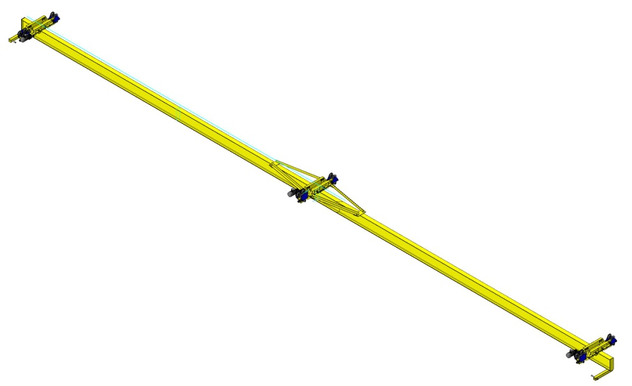
1.1 | Грузоподъемность | Выбрать нужное
1.2 | Пролет крана | Выбрать нужное
1.3 | Полная длина крана |  | <-вписать нужное
1.4 | Высота подъема | Выбрать нужное
1.5 | Исполнение крана | Выбрать нужное
1.6 | Режим работы по ISO 4301 | Выбрать нужное
1.7 | Категория размещения | Выбрать нужное
1.8 | Температура эксплуатации | Выбрать нужное
1.9 | Тельфер (таль) | Выбрать нужное
1.10 | Мотор-редукторы | Выбрать нужное
1.11 | Количество заказываемых кранов | Выбрать нужное

2 | Стандартная комплектация
2.1 | Скорость передвижения крана | 20 м/мин
2.2 | Скорость передвижения тележки тали | 20 м/мин
2.3 | Скорость подъема | 8 м/мин
2.4 | Аварийная кнопка "СТОП" | наличие
2.5 | Тормоз на передвижение крана и тали | наличие
2.6 | Концевые выключатели хода крана | наличие
2.7 | Окраска крана | RAL 1018

3 | Опции повышающие эффективность крана
3.1 | Количество скоростей | Выбрать нужное
3.2 | Радиоуправление (количество скоростей) | Выбрать нужное
3.3 | Частотный преобразователь | Выбрать нужное
3.4 | Звуковой сигнализатор начала работы крана | Выбрать нужное
3.5 | Световой сигнализатор работы крана | Выбрать нужное

4 | Дополнительные услуги
4.1 | Доставка до места назначения |  | <-город назначения
4.2 | Монтажные и пусконаладочные работы | Выбрать нужное
4.3 | Демонтаж старого оборудования | Выбрать нужное

5 | Контактная информация
5.1 | Название организации, ИНН
5.2 | Местонахождение организации
5.3 | ФИО, должность ответственного лица
5.4 | Контакты
5.5 | E-mail

